상품제안서
굿즈장바구니 | 상품코드: F32315

 |  |  |  |  |  |  | 02-412-0044 | www.easy1.co.kr
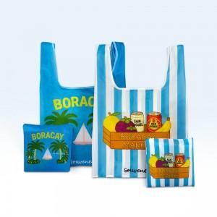

【상세/제작정보】 | <p><span style="font-size: 12pt;"><b>* 발주 전 색상 재고 먼저 확인 부탁드립니다. </b></span></p><p><span style="font-size: 12pt;"><b>* 인쇄 시안 내 빼다, 누끼가 있을 시 인쇄비가 추가 될 수 있습니다.&nbsp;</b></span></p><p><span style="font-size: 12pt;"><b>* 제품의 색상, 인쇄 색상은 화면과 다소 차이가 있을 수 있습니다.&nbsp;</b></span></p><p><span style="font-size: 12pt;"><b>* 배송비- 한박스 100개 / 5500원별도</b></span></p>

【인쇄/포장옵션】 | 풀칼라 / OPP(비닐)

【공급단가】 | 수량 | 200~ | 500~ | 1,000~ | 3,000~ | 5,000~
*VAT별도 | 기본형 | 5,750원 | 5,450원 | 5,350원 | 5,250원 | 5,150원
 | 고리형 | 6,100원 | 5,850원 | 5,700원 | 5,600원 | 5,500원

【상품 URL】 | https://easy1.co.kr:443/src/goods_detail.php?gdno=32315

